Sheet1
Scene No. | 2
Quest Title | 破渔网
Quest Log | 完成任务
Map No. | 35
 | 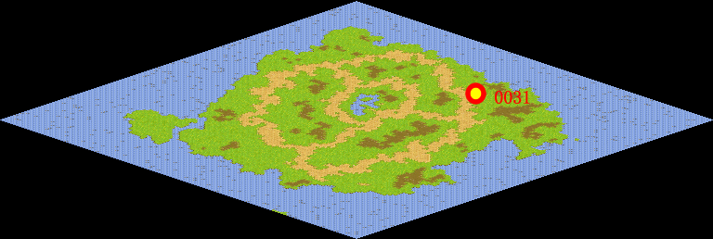
NPC No. | 31
Condition
Dialog | 原来补网也那么有学问。
Select | 1：完成，2：取消
Result | 1 :关闭对话框 消除Qlog-0147-001 , 2 : 关闭对话框

NPC No. | 14
Condition
Dialog | 以后可别说补网很容易了。
Select | 1：确定
Result | 1：关闭对话框

ScriptFile | Qlog-0147-002.scr
 | Q0031-0147-002.scr
 | Q0014-0147-002.scr

